CTA 노출·클릭
한입배달 랜딩페이지 CTA별 노출·클릭 현황
기간: 최근 30일 (2026-09-26 ~ 2026-10-26, 조회 2026-10-26) · 출처: Amplitude 프로젝트 887090 · 기준과 제외 조건은 '기준·출처' 시트 참고
CTA 정보 |  |  |  |  | 실제 데이터 (테스트 제외) |  |  | 참고: 테스트 포함 전체
No | 스크린샷 (빨간 테두리 = 해당 CTA) | CTA ID (cta_position) | 버튼 문구 | 위치 | 노출 수 (cta_impression) | 클릭 수 (cta_click) | 클릭률 (클릭÷노출) | 노출 수 | 클릭 수 | 클릭률
1 |  | topbar | 앱 받고 혜택받기 | 상단 바(고정) | 1 | 0 | 0.0% | 2 | 1 | 50.0%
2 | 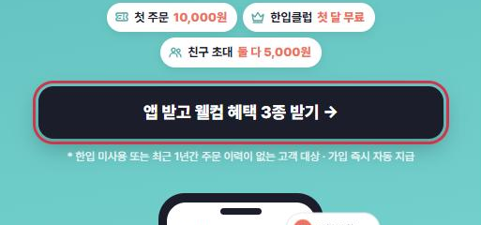 | hero | 앱 받고 웰컴 혜택 3종 받기 → | 첫 화면(히어로) | 1 | 0 | 0.0% | 2 | 1 | 50.0%
3 | 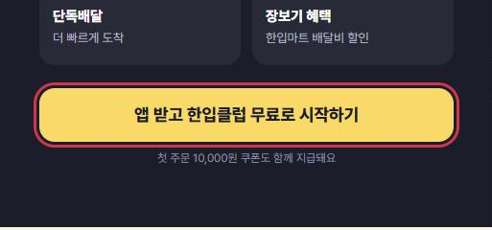 | club | 앱 받고 한입클럽 무료로 시작하기 | 한입클럽 소개 | 0 | 0 | - | 1 | 0 | 0.0%
4 | 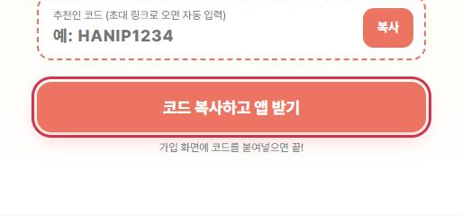 | refer | 코드 복사하고 앱 받기 | 친구 추천 | 0 | 0 | - | 1 | 0 | 0.0%
5 | 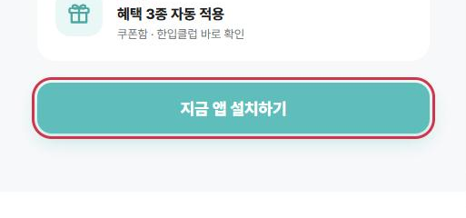 | how | 지금 앱 설치하기 | 혜택 받는 방법 | 0 | 0 | - | 1 | 0 | 0.0%
6 | 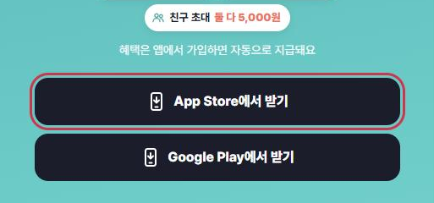 | final_ios | App Store에서 받기 | 마지막 CTA | 0 | 0 | - | 1 | 0 | 0.0%
7 | 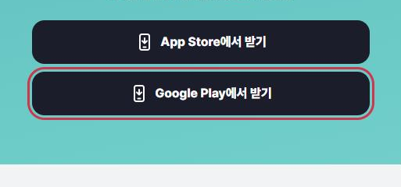 | final_android | Google Play에서 받기 | 마지막 CTA | 0 | 0 | - | 1 | 0 | 0.0%
8 | 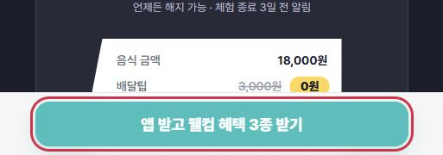 | sticky | 앱 받고 웰컴 혜택 3종 받기 | 하단 고정 버튼 | 0 | 0 | - | 1 | 0 | 0.0%
 |  | 합계 |  |  | 2 | 0 | 0.0% | 10 | 2 | 20.0%

※ 노출·클릭 수는 Amplitude에서 조회한 값(직접 입력), 클릭률·합계는 수식입니다. 노출은 페이지뷰당 CTA별 1회, 클릭은 누를 때마다 기록되어 클릭 수가 노출 수보다 클 수도 있습니다.
※ 2026-10-26 현재 실제 데이터는 UTM 없이 들어온 방문 1회뿐이라(첫 화면의 topbar·hero만 노출, 클릭 없음) CTA 간 클릭률 비교는 아직 의미가 없습니다.

